Sheet2
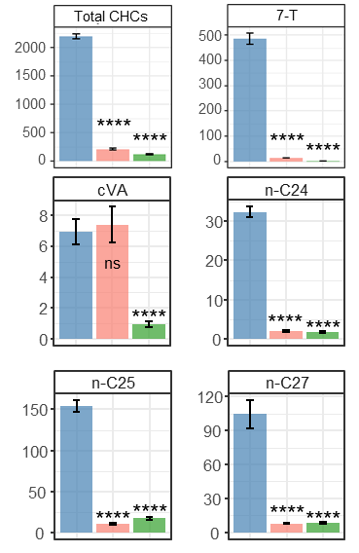
 | CK | CK | CK | CK | CK | Elav | Elav | Elav | Elav | Elav | VDRC | VDRC | VDRC | VDRC | VDRC
Total CHCs | 2040.988143 | 2332.5002507 | 2195.4276775 | 2179.2769446 | 2237.3044846 | 3021.4879359 | 3328.5980592 | 2524.3656664 | 3123.0194853 | 2676.4764972 | 257.36581572 | 233.26576266 | 179.63316907 | 166.11282532 | 224.6725651
7-T | 450.783 | 522.345773 | 548.3141225 | 427.84556077 | 483.06598255 | 827.18771345 | 847.12598989 | 758.95623704 | 894.04404586 | 680.42921306 | 16.133616121 | 17.276066021 | 12.22512652 | 11.483746529 | 13.257956809
n-C23 | 473.263 | 513.30606739 | 493.99542056 | 432.70048203 | 508.3712011 | 456.96177176 | 452.4364084 | 383.51235314 | 468.38829341 | 390.06098919 | 67.851759964 | 70.188009732 | 52.723121665 | 57.193017434 | 62.068899037

 | CK | CK | CK | CK | VDRC | VDRC | VDRC | VDRC | VDRC | Hnf4 | Hnf4 | Hnf4
Total CHCs | 3826.4292145 | 3653.9842507 | 3950.0951478 | 3744.422451 | 2559.9324721 | 2529.5859588 | 2418.4801704 | 2106.7909398 | 1838.3114462 | 1642.5079073 | 1298.9744926 | 1243.4277079
7,11-HD | 547.27455069 | 662.70626693 | 699.05592992 | 668.49681039 | 432.12586731 | 418.04093091 | 408.70282983 | 350.44429008 | 316.90767128 | 380.43532407 | 251.36234962 | 245.0234481
7,11-ND | 285.18135094 | 329.34255967 | 416.61948552 | 345.38392295 | 145.59416217 | 163.11483268 | 159.31165231 | 131.82165316 | 128.69338245 | 80.086020558 | 60.475375079 | 64.196287065

 | CK | CK | CK | CK | CK | VDRC | VDRC | VDRC | VDRC | DSX | DSX | DSX | DSX
Total CHCs | 2040.988143 | 2332.5002507 | 2195.4276775 | 2179.2769446 | 2237.3044846 | 257.36581572 | 233.26576266 | 179.63316907 | 166.11282532 | 2970.443343 | 2813.4480794 | 2466.6766153 | 2804.7409162
7-T | 450.783 | 522.345773 | 548.3141225 | 427.84556077 | 483.06598255 | 16.133616121 | 17.276066021 | 12.22512652 | 11.483746529 | 316.38897758 | 304.18663894 | 287.35800771 | 272.0882123
7,11-HD | 115.888 | 129.0548163 | 154.05424372 | 134.53602042 | 131.76571207 | 44.369344437 | 37.511016376 | 32.181377814 | 34.221525167 | 252.37212199 | 277.08534679 | 206.0285282 | 246.87874789

 | CK | CK | CK | CK | VDRC | VDRC | VDRC | VDRC | VDRC | DSX | DSX | DSX | DSX
Total CHCs | 3826.4292145 | 3653.9842507 | 3950.0951478 | 3744.422451 | 2559.9324721 | 2529.5859588 | 2418.4801704 | 2106.7909398 | 1838.3114462 | 2632.7330867 | 3756.3579621 | 2958.2987974 | 2907.4701508
7,11-HD | 547.27455069 | 662.70626693 | 699.05592992 | 668.49681039 | 432.12586731 | 418.04093091 | 408.70282983 | 350.44429008 | 316.90767128 | 424.89717858 | 603.99593978 | 504.91085189 | 447.58700955
7-T | 20.256315847 | 32.189136588 | 38.495238156 | 32.752947938 | 10.729484821 | 11.679248048 | 10.39792047 | 5.9174699898 | 8.0566075792 | 218.58838134 | 363.11837655 | 238.91356779 | 247.00487291

Sheet3
 | CS 1 | CS 3 | CS 5 | CS 2 | CS 4 | VDRC 5 | VDRC 7 | VDRC 3 | VDRC 6 | VDRC 4 | Hnf4 1 | Hnf4 2 | Hnf4 3
Total CHCs | 2040.988143 | 2332.5002507 | 2195.4276775 | 2179.2769446 | 2237.3044846 | 257.36581572 | 233.26576266 | 179.63316907 | 166.11282532 | 224.6725651 | 124.2688333 | 104.72656009 | 136.2688333
7-T | 450.783 | 522.345773 | 548.3141225 | 427.84556077 | 483.06598255 | 16.133616121 | 17.276066021 | 12.22512652 | 11.483746529 | 13.257956809 | 1.7343789939 | 2.1777639818 | 2.7343789939
n-C23 | 473.263 | 513.30606739 | 493.99542056 | 432.70048203 | 508.3712011 | 67.851759964 | 70.188009732 | 52.723121665 | 57.193017434 | 62.068899037 | 55.616352815 | 48.341015729 | 61.067754237
n-C24 | 28.243 | 33.487076133 | 30.363519041 | 36.024935843 | 33.237419371 | 2.6540868077 | 2.4424471845 | 1.9528321769 | 1.1503438844 | 2.3362140484 | 1.8945510984 | 1.4254338253 | 2.1945510984
n-C25 | 141.029 | 164.16203588 | 132.45059825 | 167.70175596 | 165.61408069 | 12.717695733 | 11.717192762 | 8.507738988 | 8.136474053 | 11.760304506 | 17.395296574 | 14.67253416 | 19.895296574
n-C27 | 99.960 | 118.28171583 | 87.186741348 | 128.88845304 | 116.86445868 | 8.9118819537 | 9.0996026103 | 6.1280594223 | 6.1082229254 | 9.7152879613 | 8.2784349286 | 6.7197017161 | 9.6784349286

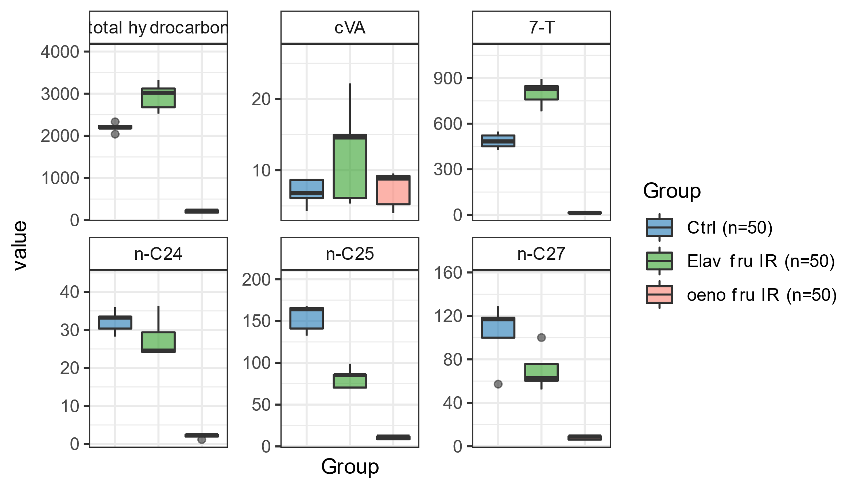
 | CS 1 | CS 3 | CS 5 | CS 2 | CS 4 | Elav 1 | Elav 2 | Elav 3 | Elav 4 | Elav 5 | VDRC 5 | VDRC 7 | VDRC 3 | VDRC 6 | VDRC 4
Total CHCs | 2040.988143 | 2332.5002507 | 2195.4276775 | 2179.2769446 | 2237.3044846 | 3021.4879359 | 3328.5980592 | 2524.3656664 | 3123.0194853 | 2676.4764972 | 257.36581572 | 233.26576266 | 179.63316907 | 166.11282532 | 224.6725651
7-T | 450.783 | 522.345773 | 548.3141225 | 427.84556077 | 483.06598255 | 827.18771345 | 847.12598989 | 758.95623704 | 894.04404586 | 680.42921306 | 16.133616121 | 17.276066021 | 12.22512652 | 11.483746529 | 13.257956809
n-C23 | 473.263 | 513.30606739 | 493.99542056 | 432.70048203 | 508.3712011 | 456.96177176 | 452.4364084 | 383.51235314 | 468.38829341 | 390.06098919 | 67.851759964 | 70.188009732 | 52.723121665 | 57.193017434 | 62.068899037
n-C24 | 28.243 | 33.487076133 | 30.363519041 | 36.024935843 | 33.237419371 | 23.964241554 | 36.334444602 | 24.180649031 | 29.377756804 | 24.570902867 | 2.6540868077 | 2.4424471845 | 1.9528321769 | 1.1503438844 | 2.3362140484
n-C25 | 141.029 | 164.16203588 | 132.45059825 | 167.70175596 | 165.61408069 | 85.274654354 | 98.896103252 | 81.327043917 | 85.826801168 | 78.427731133 | 12.717695733 | 11.717192762 | 8.507738988 | 8.136474053 | 11.760304506
n-C27 | 99.960 | 118.28171583 | 87.186741348 | 128.88845304 | 116.86445868 | 82.201144318 | 100.04313443 | 72.543022513 | 75.764397345 | 68.254014811 | 8.9118819537 | 9.0996026103 | 6.1280594223 | 6.1082229254 | 9.7152879613

